入力
大項目 | 小項目 | 概要 | 残す | 必須 | 初期表示 | 初期値 | 入力方法 | 備考
日時 | 日付 |  |  | 〇 | 〇 | システム日付 | カレンダー
 | 開始時間 |  |  | 〇 | 〇 | 現在時刻 |  | 入力だるそうだから何かは入れときたい
 | 終了時間 |  |  | 〇 | 〇 | 現在時刻 |  | なんか簡単に入力できる機構がないかな
メンバー |  |  |  | 〇 | 〇 | 1 | 数字のやつ | 【確認】人数とメンバー名を入れたい
場所 |  |  |  | 〇 | 〇 | ”” | テキスト | 入力方法の検討が必要
潮の状態 |  |  |  | × | 〇 | ”” | テキスト
天気 |  |  |  | 〇 | 〇 | 「晴れ」 | ラジオボタン | 晴れ、雨、曇り、強風、雪とか？
釣り種別 | 場所 |  |  | 〇 | 〇 | 先頭 | プルダウン | 堤防、磯（砂浜）、海（船）、川
 | 釣り方 |  |  | 〇 | 〇 | 先頭 | プルダウン | ウキ、サビキ、エギング、ライトゲーム、ちょい投げ
釣り種別（その他） |  |  | ×
釣果 | 釣れた魚の種類 |  |  | 〇 | 〇 |  |  | 出来れば選択方式にしたい。絞込み付
 | サイズ | （例：cm、kg） |  | × | 〇 | 0 | 数字のやつ
 | 匹数 |  |  | 〇 | 〇 | 1 | 数字のやつ
 | リリース有無 |  |  | × | 〇 | 「無」 | チェックボックス
使用した道具 | 竿の種類 |  |  | × | × | 「無」 | プルダウン | 初期値は釣り種別-釣り方を参照し、表示する | 空
 | リールの種類 |  |  | × | × | 「無」 | プルダウン | 初期値は釣り種別-釣り方を参照し、表示する | 空
 | ラインの太さ |  |  | × | × | 「無」 | 数字のやつ | 初期値は釣り種別-釣り方を参照し、表示する | 空
 | 仕掛けの詳細 | （例：ルアー、餌）。 |  | × | × | 「無」 | プルダウン | 初期値は釣り種別-釣り方を参照し、表示する | 空
水温 |  | 水温がわかる場合、魚の行動に影響するため重要なデータとなります。 |  | × | × |  | 数字のやつ | 魚と合わせる？→むずいので一旦なし
風速・風向 | 風速 | 釣り場の状況を把握するために役立ちます。 |  | × | × |  | 数字のやつ | 魚と合わせる？→むずいので一旦なし
 | 風向き |  |  | × | × |  | プルダウン
波の高さ |  | 船釣りの場合や、海釣り全般で安全性や釣果に影響する要素。 |  | × | × |  | 数字のやつ | 魚と合わせる？→むずいので一旦なし
釣り場の混雑状況 |  | 釣り場が混雑していたかどうか（例：人数、他の釣り人の様子）。 |  | × | 〇 |  | テキストエリア
ヒットタイム |  | どの時間帯に魚がよく釣れたか。 |  | × | 〇 |  | 時間のやつorプルダウン | 魚と合わせる？→むずいので一旦なし 朝、昼、夕とかでいい？
その他の備考 |  | 特筆すべき出来事やメモ（例：大型の魚が逃げた、釣り場で見つけた珍しい光景）。 |  | × | × |  | テキストエリア
魚よってある程度道具絞られる？
→魚マスタTを作成か
途中で道具を変えるケースがないか
水質 | 透明度 | （例：澄んでいる、濁っている）。 |  | × | × | ※検討 | プルダウン
 | 塩分濃度 | （海釣りの場合）。 |  | × | × | ※検討 | プルダウン | 測る方法がある？
 | 流れの強さ | （例：穏やか、速い）。 |  | × | × | ※検討 | プルダウン
周辺環境 | 快適性 | 近くに木や建物があったか、日陰があったかなど |  | × | ×
 | 駐車場の有無 |  |  | × | 〇 | チェックオフ | チェックボックス
 | 駐車場距離 |  |  | × | 〇 | 1 | 数字のやつ | 単位：m、有無が有の場合のみ表示
深さ |  | 釣りをした水深（例：5m、20m）。 |  | × | 〇 | 「無」 | 数字のやつ | 初期値は一般的に多く使われるやつ
使用した餌の種類 |  | 生餌（例：アオイソメ）、ルアー、ワームなど、具体的な種類と反応。 |  | × | × | ※先頭の値 | プルダウン
仕掛けの詳細 | 重りの重さ |  |  | × | × | 「無」 | 数字のやつ | 初期値は一般的に多く使われるやつ
 | ハリスの長さ |  |  | × | × | 「無」 | 数字のやつ | 初期値は一般的に多く使われるやつ
 | フックのサイズ |  |  | × | × | 「無」 | 数字のやつ | 初期値は一般的に多く使われるやつ
ヒットパターン |  | ヒットした際の釣り方（例：速巻き、スローリトリーブ、底をトントン叩いた） |  | × | 〇 | ※先頭の値 | プルダウン | 魚と合わせる？→むずいので一旦なし
釣れなかった理由の推測 |  | 潮が悪い、餌が合わない、水温が低いなど、失敗の学び。 |  | × | × | "" | テキストエリア
動物や生物の様子 |  | 釣り場に出没したカモメ、クラゲ、イルカなど。 |  | × | × | "" | テキストエリア
安全情報 |  | けがやトラブルがあったかどうか、周囲の安全性。 |  | × | 〇 | "" | テキストエリア | 安否確認、気を付けたい方がいいことの情報の蓄積にもつながりそう
近くの施設やサービス |  | トイレやコンビニ、飲食店の有無。 |  | × | 〇 | "" | テキストエリア

ユースケース一覧
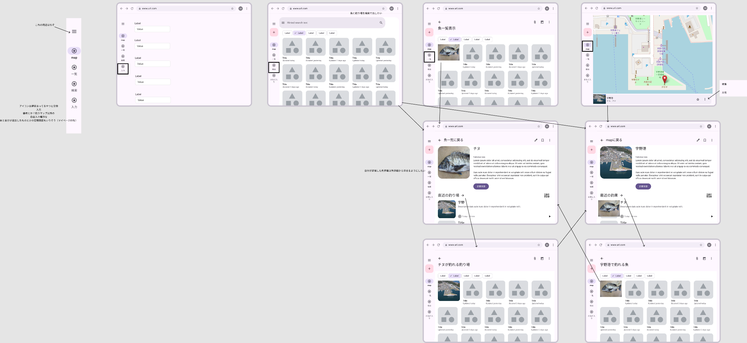
 |  | ｖ

基本機能

各画面の編集

魚一覧画面
魚詳細画面

釣り場一覧画面
釣り場詳細画面

設定画面 | メンバ登録

